Tabelle1
Antrag auf Erstattung von
Zertifizierungskosten (Einzelzertifizierung)

EO/AO: |  |  |  | EO/AO-Nr.:
Straße: |  |  |  | Haus Nr.:
PLZ: |  | Ort:
E-Mail:
Telefon:

Wir beantragen die anteilige Kostenerstattung für eine Zertifizierung durch: |  |  |  |  |  | bitte auswählen
Die im original beigefügte Rechnung beläuft sich auf |  |  |  |  | .

Das in Kopie beigefügte Zertifikat ist |  |  |  | Jahre gültig.

Der reguläre* Erstattungsschlüssel lautet:
Anzahl FW | 1 bis 5 | 6 bis 30 | 31 bis 45 | 46 bis 60 | 61 bis 80 | ab 80
% | 98% | 95% | 90% | 85% | 80% | 75%
*Als Sonderfälle bei der Erstattung der Zertifizierungskosten gelten Trägerorganisationen, die mehr als 10 staatlich geförderte Freiwillige entsenden/aufnehmen, von denen jedoch weniger als 50% über weltwärts gefördert werden. Engagement Global hat in Rücksprache mit den Qualitätsverbünden eine Formel aufgestellt, um die Erstattungsanteile für die betroffenen Träger zu berechnen.

Anzahl der entsandten/aufgenommenen weltwärts-FW im geprüften Jahrgang:
Anzahl über andere staatliche Programme geförderte FW dieses Jahrgangs:

Voraussichtliche Kostenerstattung (vorbehaltlich Prüfung durch EG)
 |  |  |  | Voraussichtliche Erstattung in EUR:
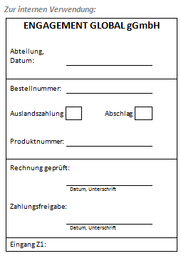
DIE GESAMTSUMME SOLL AUF FOLGENDES
KONTO ÜBERWIESEN WERDEN:

Bank:
IBAN:
BIC:

Durch die Unterschrift versichern wir, dass uns die o.g. Kosten entstanden sind und nicht von anderer Seite erstattet werden.

Ort, Datum:

Unterschrift:

Schicken Sie den Antrag bitte mit einer Kopie des Zertifikats sowie der Rechnung per Post an:
Engagement Global gGmbH, Koordinierungsstelle weltwärts, Friedrich-Ebert-Allee 40, 53113 Bonn

